Folha1
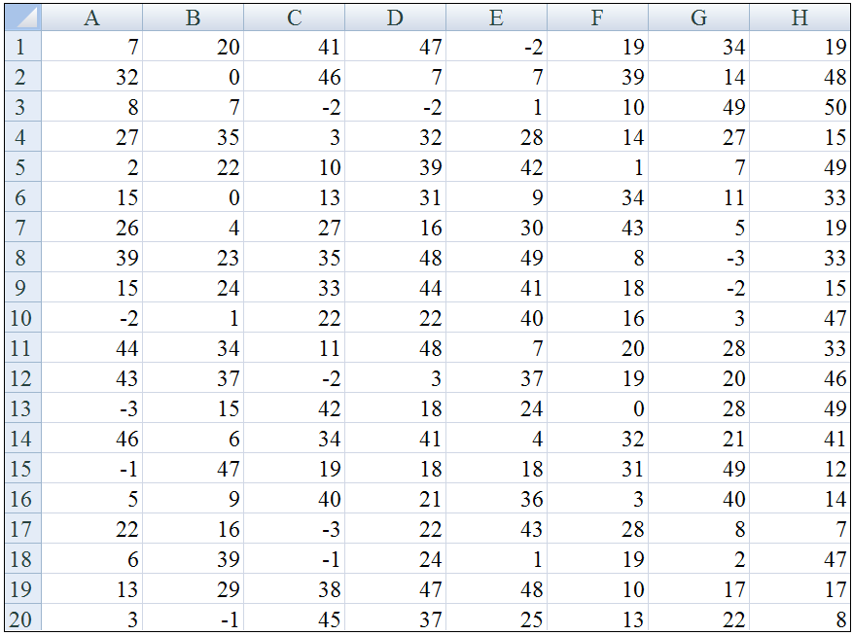
7 | 20 | 41 | 47 | -2 | 19 | 34 | 19
32 | 0 | 46 | 7 | 7 | 39 | 14 | 48
8 | 7 | -2 | -2 | 1 | 10 | 49 | 50
27 | 35 | 3 | 32 | 28 | 14 | 27 | 15
2 | 22 | 10 | 39 | 42 | 1 | 7 | 49
15 | 0 | 13 | 31 | 9 | 34 | 11 | 33
26 | 4 | 27 | 16 | 30 | 43 | 5 | 19
39 | 23 | 35 | 48 | 49 | 8 | -3 | 33
15 | 24 | 33 | 44 | 41 | 18 | -2 | 15
-2 | 1 | 22 | 22 | 40 | 16 | 3 | 47
44 | 34 | 11 | 48 | 7 | 20 | 28 | 33
43 | 37 | -2 | 3 | 37 | 19 | 20 | 46
-3 | 15 | 42 | 18 | 24 | 0 | 28 | 49
46 | 6 | 34 | 41 | 4 | 32 | 21 | 41
-1 | 47 | 47 | 18 | 18 | 31 | 49 | 12
5 | 9 | 9 | 21 | 36 | 3 | 40 | 14
22 | 16 | 16 | 22 | 43 | 28 | 8 | 7
6 | 39 | -1 | 24 | 1 | 19 | 2 | 47
13 | 29 | 38 | 47 | 48 | 10 | 17 | 17
3 | -1 | 45 | 37 | 25 | 13 | 22 | 8

